エビデンス
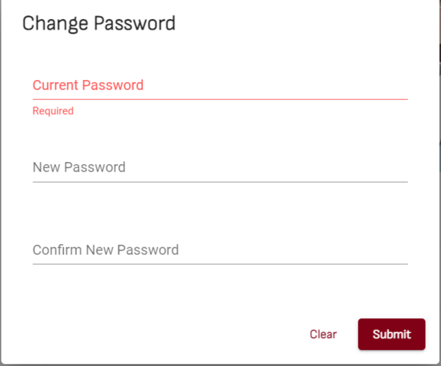
01_007_001

 | Submit ボタン | １．フォームのルールが合うこと 2．ボタンを押下する | １．APIを呼ばれること ２．ボタンの内容が読み込む状況になること ３．下記のエラーアラートメッセージが表示されること 【Oops！Something went wrong!】 | NG

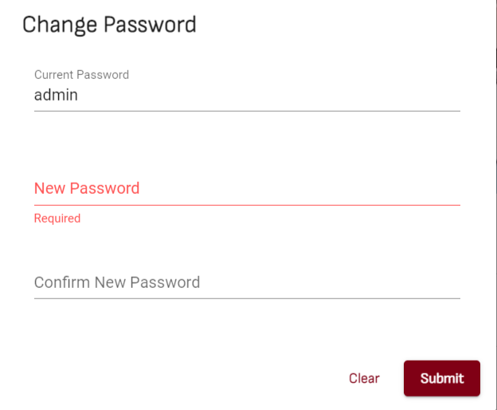
01_007_002

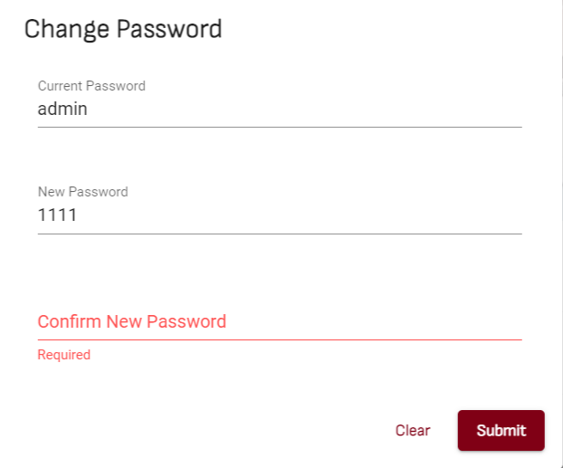
01_007_003

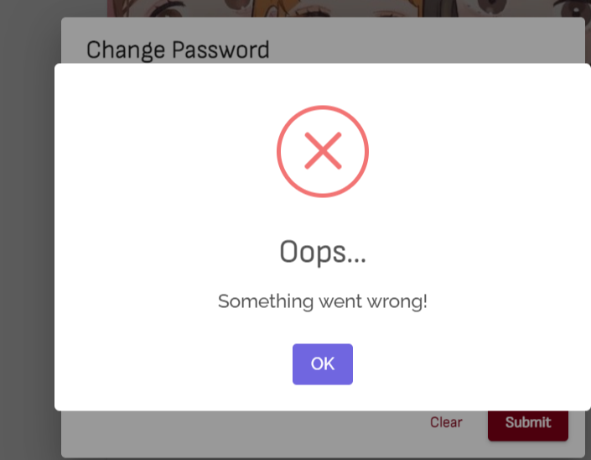
01_007_004

